Activar solver
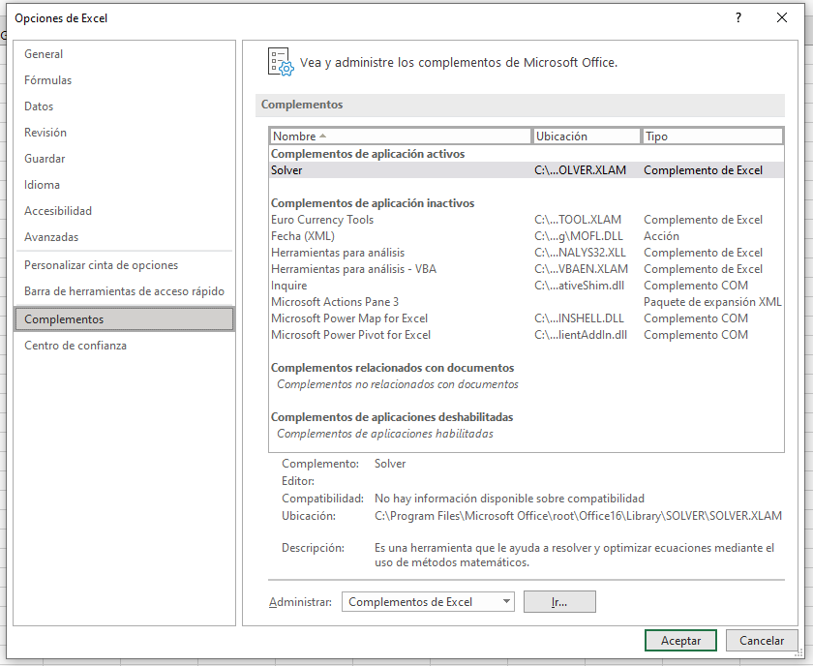

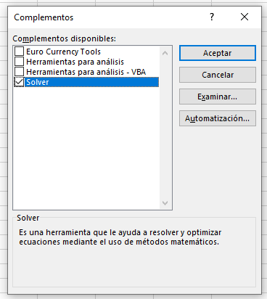

ejercicio
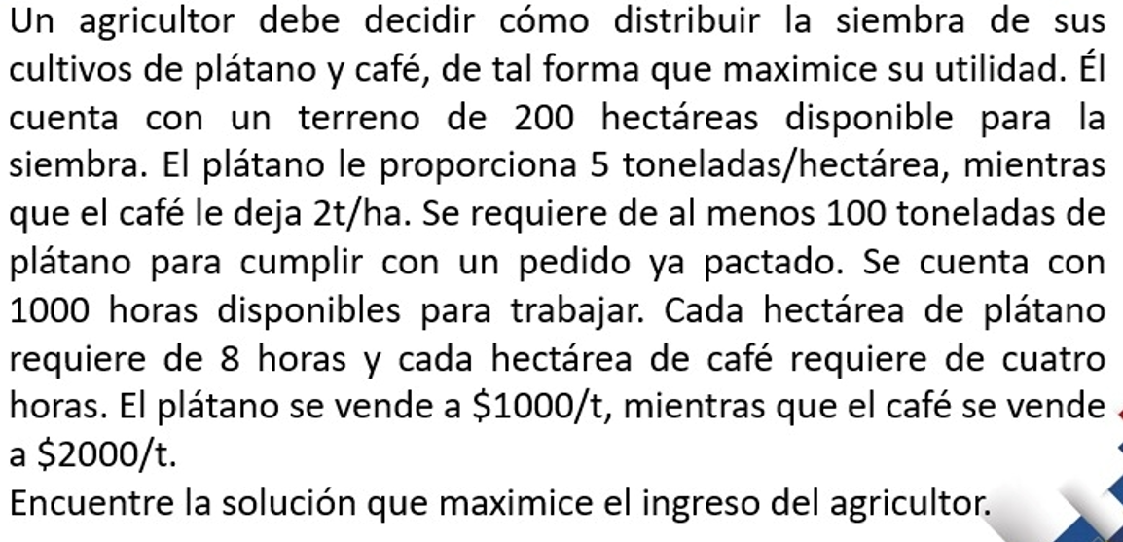

X1 --> hectareas que siembran de platano
X2 --> hectareas que siembran de café

 | Platano | Café
 | X1 | X2
solucion | 50 | 150 | ganancias
Z | 5000 | 4000 | 850000

restricciones | X1 | X2 | Lado Izquierdo | operador | Lado derecho
terreno disponible | 1 | 1 | 200 | <= | 200
pedido de platano | 5 | 0 | 250 | >= | 100
horas de trabajo | 8 | 4 | 1000 | <= | 1000

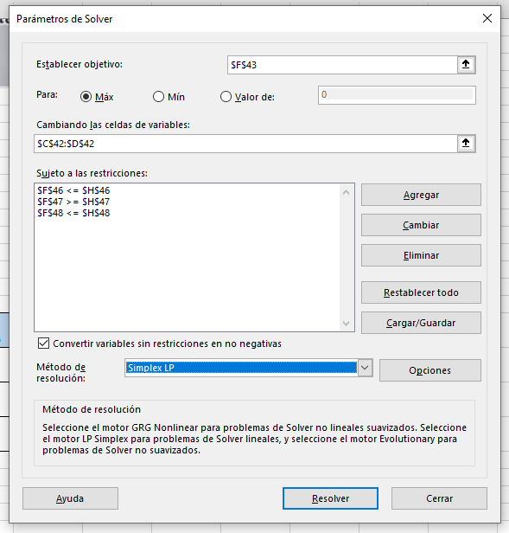

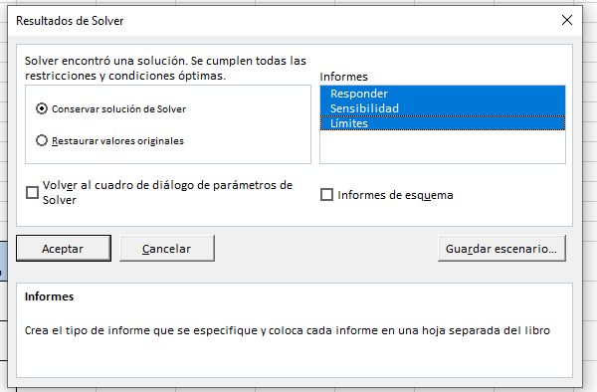

 |  |  |  |  |  | AQUÍ SE GENERARAN LOS INFORMES CONSECUENTES

